sql
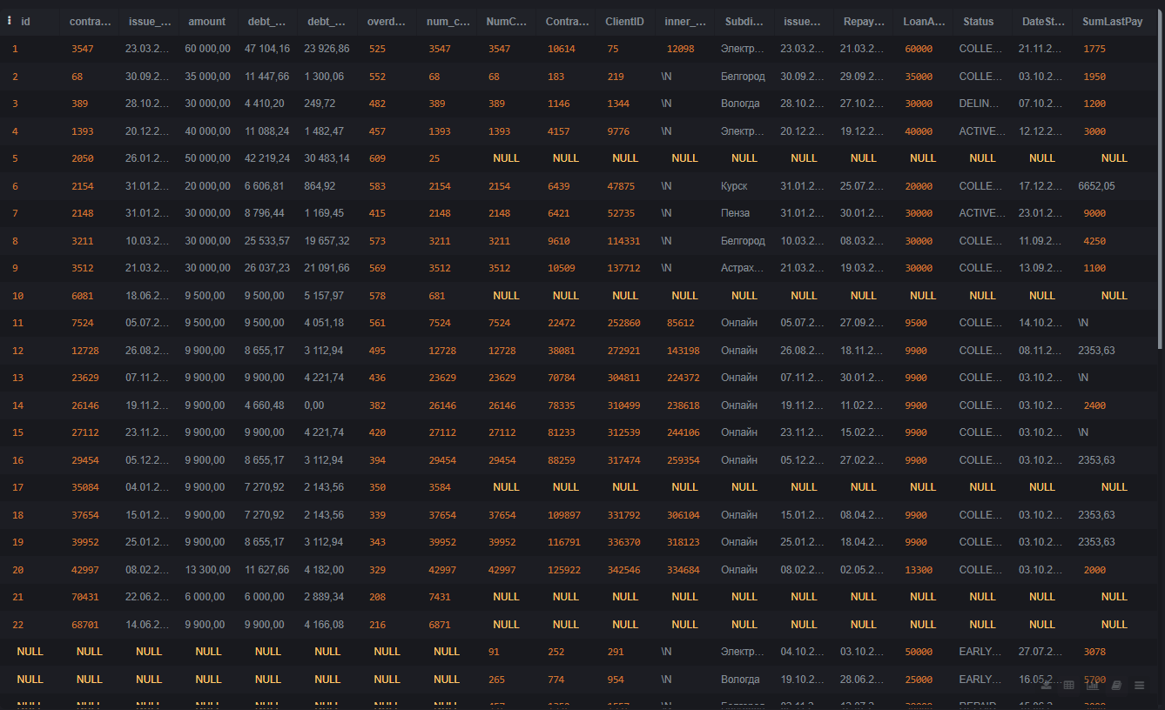
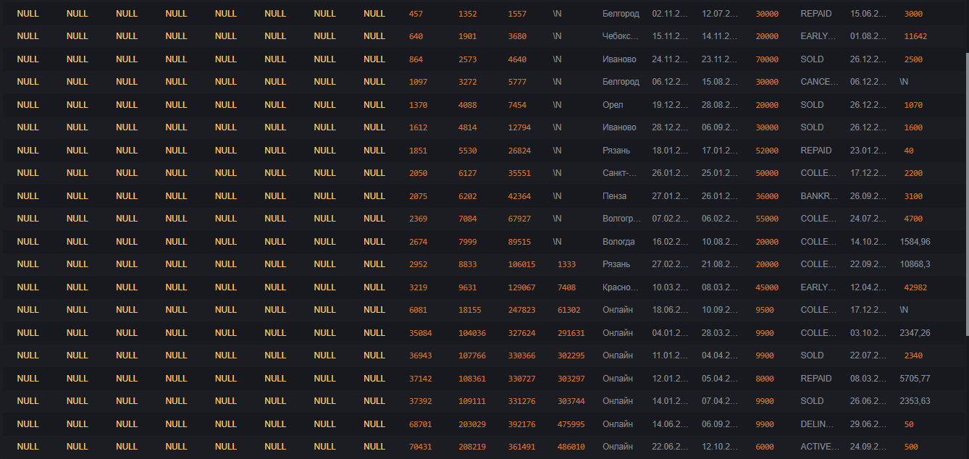
4. Написать SQL запрос по отчету 2, который выведет клиентов с регионом выдачи онлайн и выданные в 2024 году
/*
SELECT *
FROM report2
WHERE
SubdivisionName = 'Онлайн'
AND issueDateTimestamp LIKE '%2024%';
*/

5. Написать SQL запрос по отчету 2, который выведет три поля: статус, количество клиентов в статусе, сумму выданных займов в статусе

SELECT
Status,
COUNT(ClientID) AS ClientCount,
SUM(LoanAmount) AS TotalLoanAmount
FROM
report2
GROUP BY
Status
ORDER BY
ClientCount DESC;

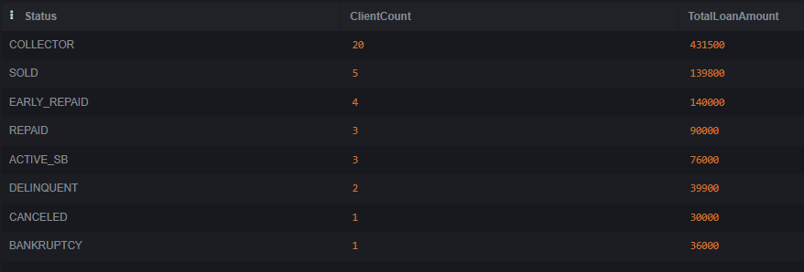

6. Написать SQL запрос, который выведет все поля отчета 1 и отчета 2

#NAME?
/*
CREATE TABLE report1_en (
id INTEGER,
contract_number TEXT,
issue_date TEXT,
amount REAL,
debt_principal REAL,
debt_percent REAL,
overdue_days INTEGER,
num_contract INTEGER
);
*/

#NAME?
/*
INSERT INTO report1_en
SELECT
"№",
"Номер_контракта",
"дата_выдачи",
"Сумма_выдачи",
"Задолженность_по_ОД",
"Задолженность_по_%%",
"Кол-во_дней_просрочки,_фактическое",
num_contract
FROM report1;
*/

--SELECT * FROM report1_en LIMIT 5;

--DROP TABLE report1;

--ALTER TABLE report1_en RENAME TO report1;

---Все записи отчета 1 плюс записи отчета 2
/*
SELECT
r1.id,
r1.contract_number,
r1.issue_date,
r1.amount,
r1.debt_principal,
r1.debt_percent,
r1.overdue_days,
r1.num_contract,
r2.ContractID,
r2.ClientID,
r2.inner_lead_id,
r2.SubdivisionName,
r2.issueDateTimestamp,
r2.RepaymentPlanDate,
r2.LoanAmount,
r2.Status,
r2.DateStatus,
r2.SumLastPay
FROM
report1 r1
LEFT JOIN
report2 r2 ON r1.num_contract = r2.NumContract;
*/

#NAME?
SELECT
r1.*,
r2.*
FROM
report1 r1
LEFT JOIN
report2 r2 ON r1.num_contract = r2.NumContract

UNION ALL

SELECT
NULL, NULL, NULL, NULL, NULL, NULL, NULL, NULL,
r2.*
FROM
report2 r2
WHERE
NOT EXISTS (
SELECT 1 FROM report1 r1
WHERE r1.num_contract = r2.NumContract
);

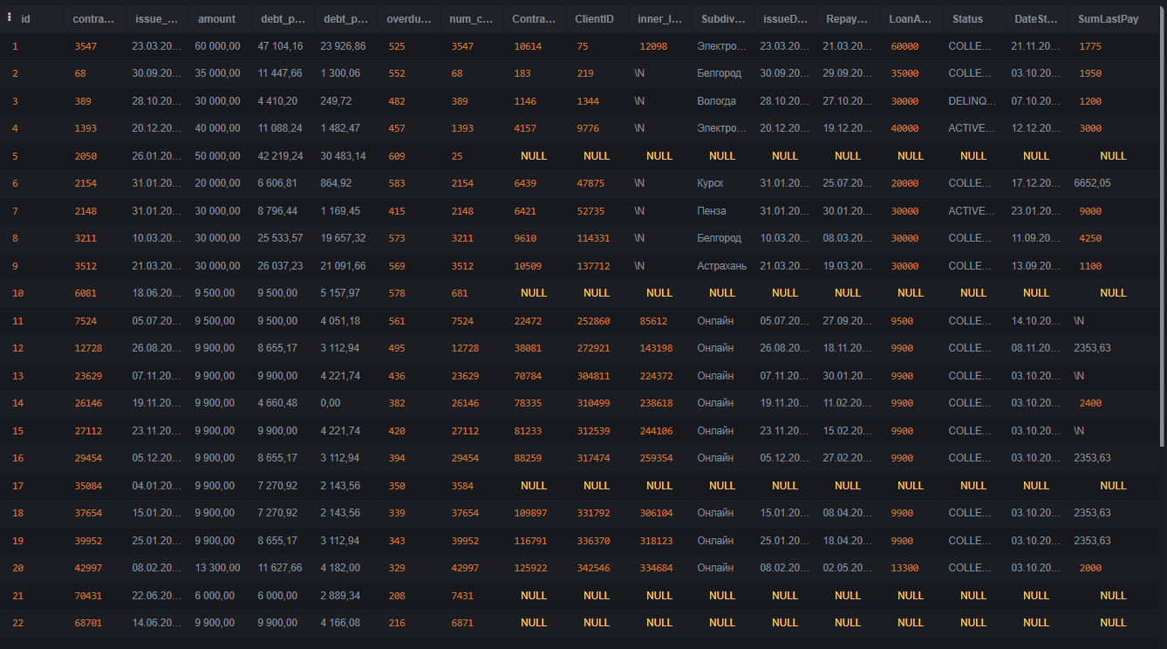

или

